Worksheet
視能訓練士 | 2025 | 視覚生理学の基礎 |  | 2025_co_25_am001（不備問題採点除外）
 |  | 先天赤緑色覚異常の男性の家族のうち、同様の異常を示すのはどれか。
 |  | 1 | 父 | 正解
 |  | 2 | 母 | 正解
 |  | 3 | 妹 | 正解
 |  | 4 | 父方の祖父 | 正解
 |  | 5 | 母方の祖父 | 正解
視能訓練士 | 2025 | 疾病と障害の成り立ち及び回復過程の促進 |  | 2025_co_25_am002
 |  | 疾病の要因として、内因的要因はどれか。
 |  | 1 | 外 傷
 |  | 2 | 過 食
 |  | 3 | 加 齢 | 正解
 |  | 4 | 疲 労
 |  | 5 | 感 染
視能訓練士 | 2025 | 眼科検査学 |  | 2025_co_25_am003
 |  | 眼底検査が診断に有用でないのはどれか。
 |  | 1 | 高血圧
 |  | 2 | 糖尿病
 |  | 3 | 緑内障
 |  | 4 | 回旋斜視
 |  | 5 | 先天色覚異常 | 正解
視能訓練士 | 2025 | 視覚生理学の基礎 |  | 2025_co_25_am004
 |  | 右視索の障害で起こるのはどれか。
 |  | 1 | 右眼全盲
 |  | 2 | 左同名半盲 | 正解
 |  | 3 | 右上1/4同名半盲
 |  | 4 | 右眼水平半盲
 |  | 5 | 両耳側半盲
視能訓練士 | 2025 | 視覚機能の基礎と検査機器（眼解剖） |  | 2025_co_25_am005
 |  | 網膜の構造に関して、脈絡膜側から硝子体側への順序で正しいのはどれか。
 |  | 1 | 外顆粒層→外網状層→視細胞層
 |  | 2 | 外境界膜→神経線維層→視細胞層
 |  | 3 | 色素上皮層→視細胞層→外境界膜 | 正解
 |  | 4 | 色素上皮層→内顆粒層→外網状層
 |  | 5 | 神経線維層→色素上皮層→外顆粒層
視能訓練士 | 2025 | 疾病と障害の成り立ち及び回復過程の促進 |  | 2025_co_25_am006
 |  | 物体失認に該当する症状で正しいのはどれか。
 |  | 1 | 眼球運動障害を認める。
 |  | 2 | 有名人の顔が分からない。
 |  | 3 | 出された食事が何か分からない。 | 正解
 |  | 4 | 物体の位置関係が理解できない。
 |  | 5 | 文字や数字のみが認識できない。
視能訓練士 | 2025 | 眼科薬理学 |  | 2025_co_25_am007
 |  | 副作用として白内障を引き起こす薬剤はどれか。
 |  | 1 | 抗菌薬
 |  | 2 | 抗不安薬
 |  | 3 | ビタミンC
 |  | 4 | 抗ヒスタミン薬
 |  | 5 | 副腎皮質ステロイド薬 | 正解
視能訓練士 | 2025 | 眼科検査学 |  | 2025_co_25_am008
 |  | 涙液層の安定性を評価する検査で正しいのはどれか。
 |  | 1 | 綿糸法
 |  | 2 | Schirmer試験Ⅰ法
 |  | 3 | Schirmer試験Ⅱ法
 |  | 4 | 涙液メニスカス測定
 |  | 5 | 涙液層破壊時間＜BUT＞ | 正解
視能訓練士 | 2025 | 保健医療福祉と視能障害のリハビリテーションの理念 |  | 2025_co_25_am009
 |  | 健康寿命と平均寿命との関係で誤っているのはどれか。
 |  | 1 | 我が国の健康寿命は、平均寿命と等しい。 | 正解
 |  | 2 | 健康寿命の算出には、日常生活動作が関与する。
 |  | 3 | 健康寿命の延伸は、医療費抑制の観点で重要である。
 |  | 4 | 健康寿命は、日常生活に制限のない期間の平均年数である。
 |  | 5 | 平均寿命と健康寿命との差は、介護・医療が必要な年数の目安となる。
視能訓練士 | 2025 | 疾病と障害の成り立ち及び回復過程の促進 |  | 2025_co_25_am010
 |  | アイフレイルに関与する疾患はどれか。2つ選べ。
 |  | 1 | 白内障 | 正解
 |  | 2 | 緑内障 | 正解
 |  | 3 | 角膜潰瘍
 |  | 4 | 重症筋無力症
 |  | 5 | 網膜色素変性
視能訓練士 | 2025 | 斜視【各型】 |  | 2025_co_25_am011
 |  | Sagging eye syndromeで正しいのはどれか。
 |  | 1 | 外斜視を呈する。
 |  | 2 | 急性発症である。
 |  | 3 | 若年者に発症する。
 |  | 4 | 外方回旋斜視を呈する。 | 正解
 |  | 5 | 遠見より近見で複視が増強する。
視能訓練士 | 2025 | 両眼視機能と眼球運動 |  | 2025_co_25_am012
 |  | AC/A比の単位はどれか。
 |  | 1 | Δ/D | 正解
 |  | 2 | cd/m<sup>2</sup>
 |  | 3 | mmHg
 |  | 4 | cycles/degree
 |  | 5 | degree/second
視能訓練士 | 2025 | 生理光学 |  | 2025_co_25_am013
 |  | 眼鏡レンズの特性に関して誤っているのはどれか。
 |  | 1 | Abbe数が大きいほど色収差は大きくなる。 | 正解
 |  | 2 | 屈折率が高いほどレンズの厚みを薄くできる。
 |  | 3 | 屈折率が高いほどレンズの比重は増加する。
 |  | 4 | 視感透過率が75％以上のレンズは夜間運転に適する。
 |  | 5 | 累進屈折力レンズの周辺部では非点収差が発生する。
視能訓練士 | 2025 | 生理光学 |  | 2025_co_25_am014
 |  | 1.50Dの乱視を完全矯正する円柱レンズの軸を30°傾けたとき、残余乱視の度数［D］はどれか。
 |  | 1 | 0.5
 |  | 2 | 0.75
 |  | 3 | 1
 |  | 4 | 1.25
 |  | 5 | 1.5 | 正解
視能訓練士 | 2025 | 生理光学 |  | 2025_co_25_am015
 |  | －6.00Dのコンタクトレンズで完全矯正されているとき、眼鏡での完全矯正に変更する場合の球面度数［D］はどれか。ただし、頂点間距離は12mmとする。
 |  | 1 | －5.50
 |  | 2 | －6.00
 |  | 3 | －6.50 | 正解
 |  | 4 | －7.00
 |  | 5 | －7.50
視能訓練士 | 2025 | 視覚生理学の基礎 |  | 2025_co_25_am016
 |  | 低照度下で増大するのはどれか。2つ選べ。
 |  | 1 | 限界フリッカ値
 |  | 2 | 光覚感度 | 正解
 |  | 3 | コントラスト感度
 |  | 4 | 赤色の視感効率
 |  | 5 | 瞳孔径 | 正解
視能訓練士 | 2025 | ロービジョン |  | 2025_co_25_am017
 |  | 単眼鏡の構造を示す。対物レンズの焦点距離は15cm、接眼レンズの焦点距離は5cmであった。 この単眼鏡の倍率で正しいのはどれか。
 |  | 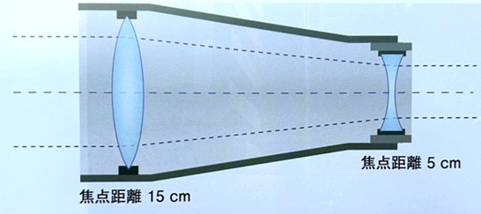
 |  | 1 | 2
 |  | 2 | 2.5
 |  | 3 | 3 | 正解
 |  | 4 | 3.5
 |  | 5 | 4
視能訓練士 | 2025 | 視覚生理学の基礎 |  | 2025_co_25_am018
 |  | 薄暮時の交差点の写真を示す。止まれの標識は暗く見え、一方、横断歩道の標識は明るく見えた。 この現象に関係するのはどれか。
 |  | 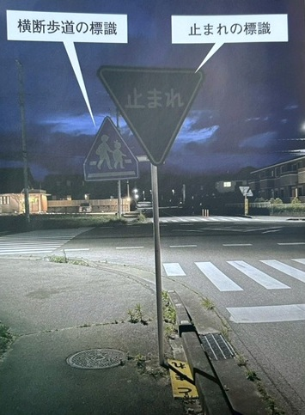
 |  | 1 | Purkinje移動 | 正解
 |  | 2 | Riddoch現象
 |  | 3 | Stiles-Crawford効果
 |  | 4 | 色収差
 |  | 5 | 色順応
視能訓練士 | 2025 | 両眼視機能と眼球運動 |  | 2025_co_25_am019
 |  | 近見反応に関係する用語の組合せで誤っているのはどれか。
 |  | 1 | 固視ずれ -- Panumの融像感覚圏
 |  | 2 | 調節安静位 -- empty field
 |  | 3 | 調節ラグ -- 焦点深度
 |  | 4 | 輻湊けいれん -- 遠視化 | 正解
 |  | 5 | 輻湊不全 -- 輻湊近点の延長
視能訓練士 | 2025 | 両眼視機能と眼球運動 |  | 2025_co_25_am020
 |  | 下斜筋の上転作用が最大となる水平の眼位はどれか。
 |  | 1 | 39°外転位
 |  | 2 | 23°外転位
 |  | 3 | 23°内転位
 |  | 4 | 51°内転位 | 正解
 |  | 5 | 67°内転位
視能訓練士 | 2025 | 保健医療福祉と視能障害のリハビリテーションの理念 |  | 2025_co_25_am021
 |  | 我が国の視能訓練士で正しいのはどれか。2つ選べ。
 |  | 1 | 業務独占である。
 |  | 2 | 免許は更新制である。
 |  | 3 | リハビリテーション従事者である。 | 正解
 |  | 4 | 外国での免許取得者は国家試験が免除される。
 |  | 5 | 保健師助産師看護師法にかかわらず、診療の補助行為ができる。 | 正解
視能訓練士 | 2025 | 視覚生理学の基礎 |  | 2025_co_25_am022
 |  | ETDRSチャートで測定しているのはどれか。
 |  | 1 | 副尺視力
 |  | 2 | 最小可読閾 | 正解
 |  | 3 | 最小視認閾
 |  | 4 | 明度識別閾
 |  | 5 | コントラスト閾値
視能訓練士 | 2025 | 生理光学 |  | 2025_co_25_am023
 |  | 検影法で眼底からの反帰光が暗いときに考えられるのはどれか。
 |  | 1 | 正 視
 |  | 2 | 偽近視
 |  | 3 | 斜乱視
 |  | 4 | 強度遠視 | 正解
 |  | 5 | 網膜芽細胞腫
視能訓練士 | 2025 | 視覚生理学の基礎 |  | 2025_co_25_am024
 |  | Humphrey視野計検査で正しいのはどれか。
 |  | 1 | 閾値が低いほど感度が低い。
 |  | 2 | dBが大きいほど輝度が高い。
 |  | 3 | 対座法と測定原理が同じである。
 |  | 4 | 標準視標の面積は4mm<sup>2</sup>である。 | 正解
 |  | 5 | 10-2プログラムの測定範囲は中心から半径5°以内である。
視能訓練士 | 2025 | 視覚生理学の基礎 |  | 2025_co_25_am025
 |  | 先天色覚異常の確定診断に用いるのはどれか。
 |  | 1 | パネルD-15
 |  | 2 | 石原色覚検査表
 |  | 3 | ランタンテスト
 |  | 4 | アノマロスコープ | 正解
 |  | 5 | SPP-2＜標準色覚検査表第2部＞
視能訓練士 | 2025 | 斜視【斜視検査】 |  | 2025_co_25_am026
 |  | 右眼に緑色レンズを装用し、内斜視患者にWorth4灯試験を行った結果を示す。 考えられるのはどれか。
 |  | 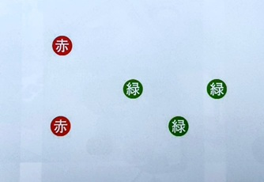
 |  | 1 | 正常対応 | 正解
 |  | 2 | 対応欠如
 |  | 3 | 二重対応
 |  | 4 | 一眼の抑制
 |  | 5 | 調和性異常対応
視能訓練士 | 2025 | 眼疾病学 |  | 2025_co_25_am027
 |  | 瞼裂幅に異常がみられるのはどれか。
 |  | 1 | Adie症候群
 |  | 2 | Horner症候群 | 正解
 |  | 3 | Marfan症候群
 |  | 4 | Sjögren症候群
 |  | 5 | Usher症候群
視能訓練士 | 2025 | 眼科検査学 |  | 2025_co_25_am028
 |  | 身体表現性障害＜心因性視能障害＞の患者に対して、シクロペントラート塩酸塩を点眼する前に実施すべき検査はどれか。2つ選べ。
 |  | 1 | 調節検査 | 正解
 |  | 2 | 瞳孔検査 | 正解
 |  | 3 | ERG検査
 |  | 4 | OCT検査
 |  | 5 | 倒像鏡検査
視能訓練士 | 2025 | 保健医療福祉と視能障害のリハビリテーションの理念 |  | 2025_co_25_am029
 |  | POMRの1文字目のPが意味するのはどれか。
 |  | 1 | Plan
 |  | 2 | Patient
 |  | 3 | Problem | 正解
 |  | 4 | Prognosis
 |  | 5 | Past history
視能訓練士 | 2025 | 眼科検査学 |  | 2025_co_25_am030
 |  | 検査機器を示す。 検者の視度調節が必要でないのはどれか。
 |  | 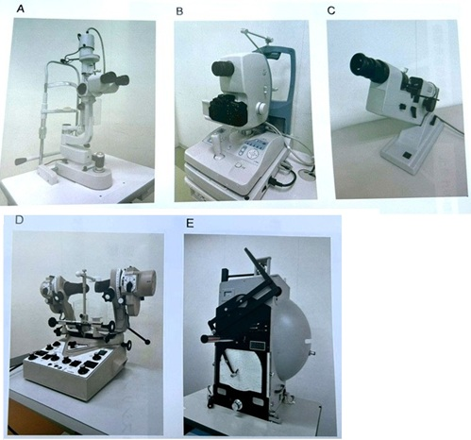
 |  | 1 | A
 |  | 2 | B
 |  | 3 | C
 |  | 4 | D | 正解
 |  | 5 | E
視能訓練士 | 2025 | 生理光学 |  | 2025_co_25_am031
 |  | ±1.00Dのクロスシリンダを測定眼に装用した状態を示す。 矯正効果として正しいのはどれか。
 |  | 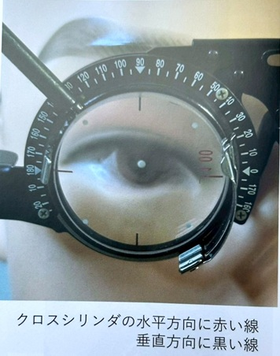
 |  | 1 | cyl＋1.00D90°＝cyl－1.00D180° | 正解
 |  | 2 | cyl＋1.00D180°＝cyl－1.00D90°
 |  | 3 | cyl＋1.00D90°＝cyl－2.00D180°
 |  | 4 | cyl＋1.00D180°＝cyl－2.00D90°
 |  | 5 | cyl＋2.00D90°＝cyl－1.00D180°
視能訓練士 | 2025 | 眼科薬理学 |  | 2025_co_25_am032
 |  | オキシブプロカイン塩酸塩の作用はどれか。
 |  | 1 | 散瞳する。
 |  | 2 | 眼圧が下がる。
 |  | 3 | 抗炎症作用がある。
 |  | 4 | 角膜知覚が低下する。 | 正解
 |  | 5 | 涙液分泌が増加する。
視能訓練士 | 2025 | 斜視【斜視検査】 |  | 2025_co_25_am033
 |  | 大型弱視鏡で一眼を遮閉した状態で検査するのはどれか。
 |  | 1 | κ 角 | 正解
 |  | 2 | 立体視
 |  | 3 | 網膜対応
 |  | 4 | 運動性融像
 |  | 5 | 感覚性融像
視能訓練士 | 2025 | 両眼視機能と眼球運動 |  | 2025_co_25_am034
 |  | 左への頭部傾斜によって起こる生理的な眼球の回旋運動はどれか。
 |  | 1 | 両眼の外方回旋
 |  | 2 | 両眼の内方回旋
 |  | 3 | 右眼外方回旋、左眼内方回旋 | 正解
 |  | 4 | 右眼内方回旋、左眼外方回旋
 |  | 5 | 右眼変化なし、左眼内方回旋
視能訓練士 | 2025 | 眼疾病学 |  | 2025_co_25_am035
 |  | 動脈瘤による動眼神経麻痺を示唆する所見はどれか。
 |  | 1 | aphakia
 |  | 2 | ametropia
 |  | 3 | anisocoria | 正解
 |  | 4 | aniseikonia
 |  | 5 | anisometropia
視能訓練士 | 2025 | 弱視 |  | 2025_co_25_am036
 |  | 機能弱視の評価に用いるのはどれか。
 |  | 1 | 深視力
 |  | 2 | 矯正視力 | 正解
 |  | 3 | 実用視力
 |  | 4 | 動体視力
 |  | 5 | 裸眼視力
視能訓練士 | 2025 | 視能矯正の枠組み |  | 2025_co_25_am037（不備問題採点除外）
 |  | 杖を使用している左片麻痺のある患者が眼科検査室へ向かう際に、誘導で適切なのはどれか。
 |  | 1 | 後方から声をかけて誘導する。 | 正解
 |  | 2 | 杖は危険なので入口で預かる。 | 正解
 |  | 3 | 右側に立ち、体を支えながら誘導する。 | 正解
 |  | 4 | 安全のため、ストレッチャーを使用する。 | 正解
 |  | 5 | 誘導者のペースに合わせた歩行速度にする。 | 正解
視能訓練士 | 2025 | 生理光学 |  | 2025_co_25_am038
 |  | 1m離れたところで光が1cmずれたときの角度［Δ］はどれか。
 |  | 1 | 1 | 正解
 |  | 2 | 2
 |  | 3 | 3
 |  | 4 | 4
 |  | 5 | 5
視能訓練士 | 2025 | 視覚生理学の基礎 |  | 2025_co_25_am039
 |  | ERGの結果を示す。 正しいのはどれか。2つ選べ。
 |  | 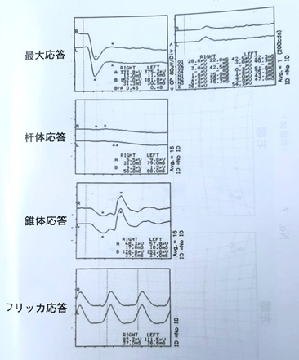
 |  | 1 | 杆体応答の消失 | 正解
 |  | 2 | 錐体応答のa波の消失
 |  | 3 | フリッカ応答の振幅の消失
 |  | 4 | 最大応答の律動様小波の減弱 | 正解
 |  | 5 | 最大応答のb波の振幅の増加
視能訓練士 | 2025 | 生理光学 |  | 2025_co_25_am040
 |  | 2.00Dの近視で、裸眼での近点が眼前50cmであるときの調節力［D］はどれか。
 |  | 1 | 0 | 正解
 |  | 2 | 1
 |  | 3 | 2
 |  | 4 | 3
 |  | 5 | 4
視能訓練士 | 2025 | 眼科検査学 |  | 2025_co_25_am041
 |  | 限界フリッカ値に影響しないのはどれか。
 |  | 1 | 加 齢
 |  | 2 | 縮 瞳
 |  | 3 | 疲 労
 |  | 4 | 軽度近視 | 正解
 |  | 5 | 過熱白内障
視能訓練士 | 2025 | 斜視【各型】 |  | 2025_co_25_am042
 |  | 偽斜視の原因はどれか。2つ選べ。
 |  | 1 | 眼瞼下垂 | 正解
 |  | 2 | 眼瞼けいれん
 |  | 3 | 眼瞼内反
 |  | 4 | 牽引乳頭 | 正解
 |  | 5 | 睫毛乱生
視能訓練士 | 2025 | 弱視 |  | 2025_co_25_am043
 |  | 斜視弱視で正しいのはどれか。2つ選べ。
 |  | 1 | 固視異常がある。 | 正解
 |  | 2 | 両眼性弱視である。
 |  | 3 | 屈折異常が原因で発症する。
 |  | 4 | 弱視眼に読み分け困難がある。 | 正解
 |  | 5 | 調節に伴い時々内斜視になる。
視能訓練士 | 2025 | 視覚生理学の基礎 |  | 2025_co_25_am044
 |  | 羞明を伴うのはどれか。
 |  | 1 | L錐体1色覚
 |  | 2 | M錐体1色覚
 |  | 3 | 1型2色覚
 |  | 4 | 2型3色覚
 |  | 5 | 杆体1色覚 | 正解
視能訓練士 | 2025 | 視覚生理学の基礎 |  | 2025_co_25_am045
 |  | 視野の暗点が虚性なのはどれか。
 |  | 1 | 緑内障 | 正解
 |  | 2 | 網膜剝離
 |  | 3 | 加齢黄斑変性
 |  | 4 | 網膜色素変性
 |  | 5 | 網膜静脈分枝閉塞
視能訓練士 | 2025 | 眼疾病学 |  | 2025_co_25_am046
 |  | 外分泌腺が関連するのはどれか。
 |  | 1 | 霰粒腫 | 正解
 |  | 2 | 甲状腺眼症
 |  | 3 | 両耳側半盲
 |  | 4 | 糖尿病網膜症
 |  | 5 | ステロイド緑内障
視能訓練士 | 2025 | 眼疾病学 |  | 2025_co_25_am047
 |  | 甲状腺眼症で障害されやすいのはどれか。
 |  | 1 | 外直筋
 |  | 2 | 下直筋 | 正解
 |  | 3 | 上斜筋
 |  | 4 | 上直筋
 |  | 5 | 内直筋
視能訓練士 | 2025 | 眼疾病学 |  | 2025_co_25_am048
 |  | 兎眼の原因はどれか。2つ選べ。
 |  | 1 | 睫毛内反
 |  | 2 | 甲状腺眼症 | 正解
 |  | 3 | 顔面神経麻痺 | 正解
 |  | 4 | Sjögren症候群
 |  | 5 | サルコイドーシス
視能訓練士 | 2025 | 眼疾病学 |  | 2025_co_25_am049
 |  | 麦粒腫で正しいのはどれか。
 |  | 1 | 伝染する。
 |  | 2 | 慢性肉芽性炎症である。
 |  | 3 | 無痛性の硬結を生じる。
 |  | 4 | 涙管ブジーが有効である。
 |  | 5 | 黄色ブドウ球菌が原因となる。 | 正解
視能訓練士 | 2025 | 眼疾病学 |  | 2025_co_25_am050
 |  | 強度近視の合併症はどれか。
 |  | 1 | 虹彩炎
 |  | 2 | 上斜視
 |  | 3 | 翼状片
 |  | 4 | 黄斑変性 | 正解
 |  | 5 | 蚕食性角膜潰瘍
視能訓練士 | 2025 | 眼疾病学 |  | 2025_co_25_am051
 |  | 治療に抗VEGF薬を使用するのはどれか。2つ選べ。
 |  | 1 | 黄斑円孔
 |  | 2 | 加齢黄斑変性 | 正解
 |  | 3 | 網膜色素変性
 |  | 4 | 糖尿病黄斑浮腫 | 正解
 |  | 5 | 網膜中心動脈閉塞
視能訓練士 | 2025 | 眼疾病学 |  | 2025_co_25_am052
 |  | 原発閉塞隅角緑内障で正しいのはどれか。
 |  | 1 | 男性に多い。
 |  | 2 | 若年性に多い。
 |  | 3 | トロピカミド点眼は眼圧上昇の契機となる。 | 正解
 |  | 4 | 我が国の緑内障で最も頻度が高い病型である。
 |  | 5 | プロスタグランジン関連薬の点眼治療が第1選択である。
視能訓練士 | 2025 | 眼疾病学 |  | 2025_co_25_am053
 |  | 硝子体出血をきたすのはどれか。
 |  | 1 | 黄斑円孔
 |  | 2 | 黄斑上膜
 |  | 3 | 糖尿病網膜症 | 正解
 |  | 4 | 網膜色素変性
 |  | 5 | 中心性漿液性脈絡網膜症
視能訓練士 | 2025 | 斜視【各型】 |  | 2025_co_25_am054
 |  | 交差固視を示すのはどれか。2つ選べ。
 |  | 1 | 乳児内斜視 | 正解
 |  | 2 | 間欠性外斜視
 |  | 3 | 交代性上斜位
 |  | 4 | 眼振阻止症候群 | 正解
 |  | 5 | 先天上斜筋麻痺
視能訓練士 | 2025 | 眼疾病学 |  | 2025_co_25_am055
 |  | 潜伏眼振で誤っているのはどれか。
 |  | 1 | 交代性上斜位を伴う。
 |  | 2 | 緩徐相は速度増加型である。 | 正解
 |  | 3 | 振幅は外転時に大きくなる。
 |  | 4 | 眼振は両眼開放下で消失する。
 |  | 5 | 眼振の方向は開放眼向きである。
視能訓練士 | 2025 | 斜視【斜視治療】 |  | 2025_co_25_am056
 |  | 麻痺性斜視に対する衝動性眼球運動訓練で正しいのはどれか。2つ選べ。
 |  | 1 | 閉瞼下で行う。
 |  | 2 | 遅筋線維に作用する。
 |  | 3 | 麻痺筋の筋力回復を促す。 | 正解
 |  | 4 | 長時間の実施で効果が高い。
 |  | 5 | 麻痺筋の拮抗筋の拘縮を予防する。 | 正解
視能訓練士 | 2025 | 弱視 |  | 2025_co_25_am057
 |  | 不同視弱視に対する視能訓練で正しいのはどれか。
 |  | 1 | 遮閉訓練は裸眼で行う。
 |  | 2 | 完全屈折矯正ののち健眼遮閉を行う。 | 正解
 |  | 3 | 遮閉時間が長いほど訓練効果が高い。
 |  | 4 | アドヒアランスが低いほうが訓練効果は高い。
 |  | 5 | 健眼遮閉は絆創膏型遮閉具よりアトロピン硫酸塩点眼の方が高い効果をもつ。
視能訓練士 | 2025 | 斜視【各型】 |  | 2025_co_25_am058
 |  | 徐々に発症した幼児期の内斜視で遠視の屈折矯正により斜視角が10Δ以上改善したとき正しいのはどれか。
 |  | 1 | AC/A比が高い。
 |  | 2 | 輻湊過多型である。
 |  | 3 | 感覚性内斜視である。
 |  | 4 | 調節性内斜視である。 | 正解
 |  | 5 | 二重焦点眼鏡の適応である。
視能訓練士 | 2025 | 眼疾病学 |  | 2025_co_25_am059
 |  | 重症筋無力症の検査所見で誤っているのはどれか。
 |  | 1 | 牽引試験は陰性である。
 |  | 2 | アイステストで眼瞼下垂の改善がみられる。
 |  | 3 | 骨格筋の生検でragged red fiberがみられる。 | 正解
 |  | 4 | 外眼筋の筋電図検査でwaning現象がみられる。
 |  | 5 | テンシロン試験で一過性に眼球運動障害の改善がみられる。
視能訓練士 | 2025 | 眼疾病学 |  | 2025_co_25_am060
 |  | 先天眼振で正しいのはどれか。
 |  | 1 | 非共同性である。
 |  | 2 | 明室で抑制される。
 |  | 3 | 水平眼振に垂直眼振を伴う。
 |  | 4 | 急速相の方向を向くと振幅が大きくなる。 | 正解
 |  | 5 | 律動眼振で緩徐相と急速相の速度は一定である。
視能訓練士 | 2025 | ロービジョン |  | 2025_co_25_am061
 |  | ロービジョンケアで必要でないのはどれか。
 |  | 1 | 拡大鏡
 |  | 2 | 単眼鏡
 |  | 3 | 暗所視支援眼鏡
 |  | 4 | 盲人安全つえ＜白杖＞
 |  | 5 | Neutral densityフィルタ | 正解
視能訓練士 | 2025 | 斜視【各型】 |  | 2025_co_25_am062
 |  | 長眼軸長が原因となるのはどれか。
 |  | 1 | 間欠性外斜視
 |  | 2 | 調節性内斜視
 |  | 3 | 動眼神経麻痺
 |  | 4 | 後天固定内斜視 | 正解
 |  | 5 | 眼窩先端部症候群
視能訓練士 | 2025 | 斜視【斜視治療】 |  | 2025_co_25_am063
 |  | プリズム療法の目的でないのはどれか。
 |  | 1 | 眼振の軽減
 |  | 2 | 複視の中和
 |  | 3 | 両眼視機能の獲得
 |  | 4 | 筋性眼精疲労の軽減
 |  | 5 | 恒常性外斜視の整容的改善 | 正解
視能訓練士 | 2025 | 斜視【各型】 |  | 2025_co_25_am064
 |  | 側方視で眼球後退がみられるのはどれか。
 |  | 1 | 外転神経麻痺
 |  | 2 | 滑車神経麻痺
 |  | 3 | 重症筋無力症
 |  | 4 | Duane症候群 | 正解
 |  | 5 | Brown症候群
視能訓練士 | 2025 | 斜視【各型】 |  | 2025_co_25_am065
 |  | 先天内斜視で正しいのはどれか。
 |  | 1 | 外転ができない。
 |  | 2 | 弱視は合併しない。
 |  | 3 | 片目つぶりがみられる。
 |  | 4 | 両眼視機能は良好である。
 |  | 5 | 生後6か月以内の発症である。 | 正解
視能訓練士 | 2025 | 斜視【斜視検査】 |  | 2025_co_25_am066
 |  | 65歳の男性。2日前より複視を自覚するようになり来院した。糖尿病の既往がある。前眼部、中間透光体および眼底には異常を認めない。Hess赤緑試験の結果を示す。 誤っているのはどれか。
 |  | 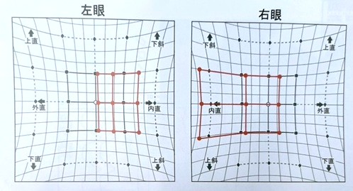
 |  | 1 | 複視は右方視で増強する。 | 正解
 |  | 2 | 第1眼位で内斜視を認める。
 |  | 3 | 右眼の内直筋に過動がみられる。
 |  | 4 | 左眼の所見は第1偏位を表している。
 |  | 5 | 右眼の測定時に赤ガラスは左眼に挿入する。
視能訓練士 | 2025 | 生理光学 |  | 2025_co_25_am067
 |  | 65歳の女性。裸眼の遠方視で掲示板の文字がぶれて見える。視力は、0.7（1.2×＋0.75D＝cyl－2.00D90°）であった。乱視の焦線と網膜の関係の図を示す。 裸眼での前焦線、後焦線および最小錯乱円の状態はどれか。ただし、調節力はないものとする。
 |  | 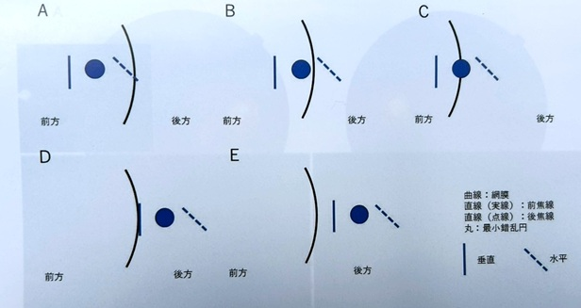
 |  | 1 | A
 |  | 2 | B | 正解
 |  | 3 | C
 |  | 4 | D
 |  | 5 | E
視能訓練士 | 2025 | 生理光学 |  | 2025_co_25_am068
 |  | 18歳の女子。乱視用コンタクトレンズの処方を希望し、来院した。オートケラトメータで強主経線の曲率半径は8.0mm、弱主経線の曲率半径は8.4mmであった。 角膜乱視度数［D］はどれか。ただし、角膜の換算屈折率は1.3375とする。
 |  | 1 | 1
 |  | 2 | 2 | 正解
 |  | 3 | 3
 |  | 4 | 4
 |  | 5 | 5
視能訓練士 | 2025 | 生理光学 |  | 2025_co_25_am069
 |  | 60歳の男性。急激な視力低下を主訴に自宅近くの眼科を昨日受診し、左眼網膜剝離を指摘された。紹介状に添付された左眼OCT検査の結果を示す。 本日の視力検査方法で適切なのはどれか。
 |  | 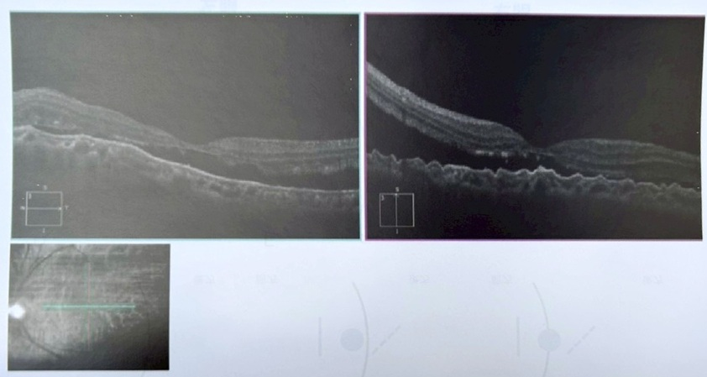
 |  | 1 | 散瞳下で測定する。
 |  | 2 | 近見視力から測定する。
 |  | 3 | 両眼開放視力から測定する。
 |  | 4 | ピンホールを入れて測定する。
 |  | 5 | 単一視標を動かしながら測定する。 | 正解
視能訓練士 | 2025 | 斜視【斜視検査】 |  | 2025_co_25_am070
 |  | 50歳の女性。外斜視に対する斜視手術を希望して来院した。視力は右1.0（矯正不能）、左手動弁（矯正不能）である。 この患者に行う眼位検査はどれか。2つ選べ。
 |  | 1 | Krimsky試験 | 正解
 |  | 2 | Hirschberg試験 | 正解
 |  | 3 | Single prism cover test
 |  | 4 | Alternate prism cover test
 |  | 5 | Simultaneous prism cover test
視能訓練士 | 2025 | 眼疾病学 |  | 2025_co_25_am071
 |  | 40歳の女性。霧視を主訴に来院した。視力は右1.2（矯正不能）、左1.2（矯正不能）で眼圧は両眼ともに正常範囲内であった。両眼の眼底写真（A）およびOCTのCスキャン画像（B）を示す。 考えられる疾患はどれか。
 |  | 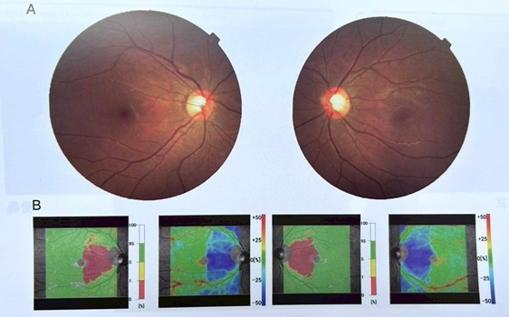
 |  | 1 | 緑内障
 |  | 2 | 下垂体腺腫 | 正解
 |  | 3 | 網膜色素変性
 |  | 4 | 網膜静脈閉塞
 |  | 5 | 虚血性視神経症
視能訓練士 | 2025 | 眼疾病学 |  | 2025_co_25_am072
 |  | 46歳の男性。左眼の充血、異物感および黒目に白い部分が目立つようになってきたため来院した。左視力は（1.5×＋0.50D＝cyl－2.50D30°）。前眼部写真（A）、前眼部OCTの角膜トポグラフィ（B）および断層像（C）の結果を示す。 この患者でみられるのはどれか。
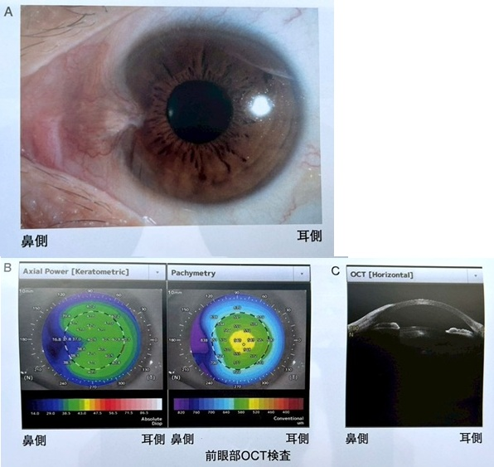
 |  | 1 | 浅前房
 |  | 2 | 下方角膜の突出
 |  | 3 | 鼻側角膜の肥厚
 |  | 4 | 倒乱視のパターン
 |  | 5 | 角膜トポグラフィの鼻側の平坦化 | 正解
視能訓練士 | 2025 | 眼疾病学 |  | 2025_co_25_am073
 |  | 40歳の男性。転倒した際に右顔面を強打し、その後右眼が見えにくくなってきたと訴えて来院した。右眉毛外側に皮下出血と挫滅創を認める。視力は右光覚弁（矯正不能）、左視力1.2（矯正不能）であった。右眼に相対的瞳孔求心路障害を認める。 まず行うべき検査はどれか。
 |  | 1 | 頭部CT | 正解
 |  | 2 | 網膜電図
 |  | 3 | 角膜知覚検査
 |  | 4 | Hess赤緑試験
 |  | 5 | 動的量的視野検査
視能訓練士 | 2025 | 眼疾病学 |  | 2025_co_25_am074
 |  | 13歳の男子。2週前から左眼が見えづらくなり眼科を受診した。左視力0.06（1.0×＋12.50D＝cyl－1.00D175°）。眼底に異常を認めない。左細隙灯顕微鏡写真を示す。小学校の健診で心電図の異常を指摘され経過観察中である。母、姉および母方の祖父に同疾患がみられる。 考えられる疾患はどれか。
 |  | 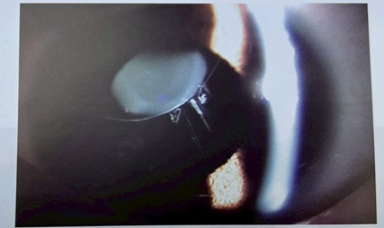
 |  | 1 | Kearns-Sayre症候群
 |  | 2 | Marfan症候群 | 正解
 |  | 3 | Sturge-Weber症候群
 |  | 4 | von Recklinghausen病
 |  | 5 | Wilson病
視能訓練士 | 2025 | 斜視【斜視治療】 |  | 2025_co_25_am075
 |  | 2歳3か月の男児。生後6か月ころからの眼位異常を主訴に来院した。初診時、左への頭部傾斜があり、頭位を正すと左眼固視で右眼の外上転がみられた。両眼とも中心固視良好で、前眼部、中間透光体および眼底には異常はなかった。経過観察後、頭部傾斜の改善目的で4歳11か月時に手術を予定した。術前検査時の9方向むき眼位（A）と頭部傾斜試験の写真（B）を示す。 この患児に対する術式として適切でないのはどれか。
 |  | 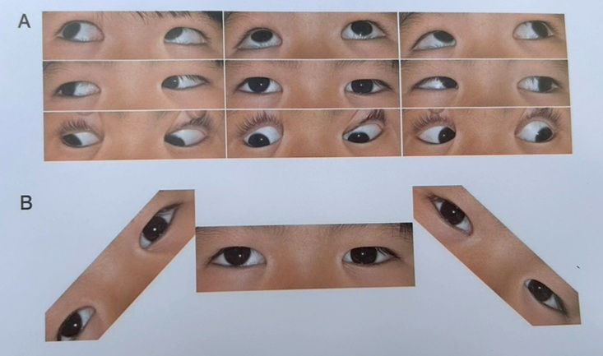
 |  | 1 | 右原田-伊藤法 | 正解
 |  | 2 | 右外直筋後転術
 |  | 3 | 右下斜筋減弱術
 |  | 4 | 右上直筋後転術
 |  | 5 | 左下直筋後転術

